Fonte dos dados
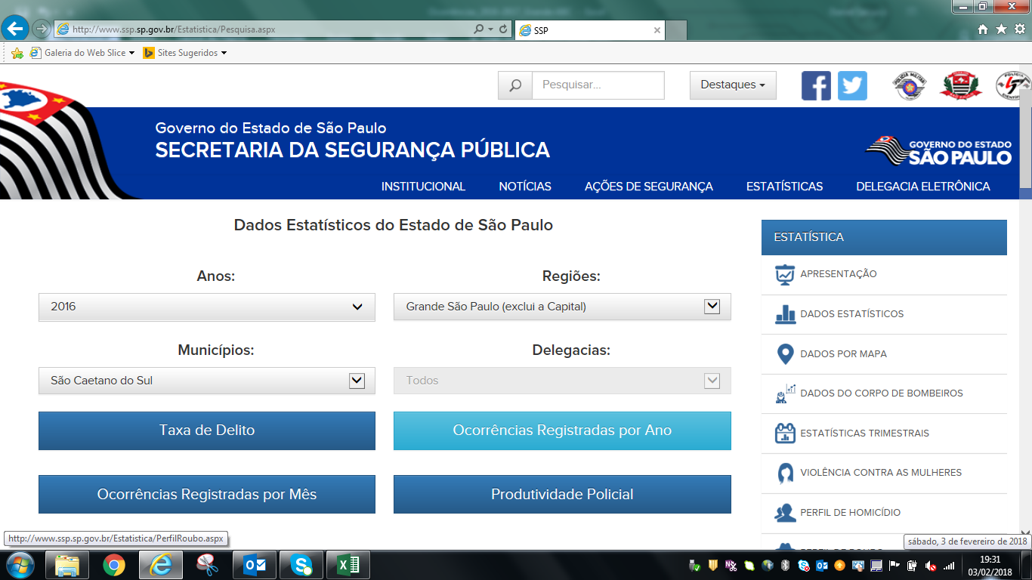
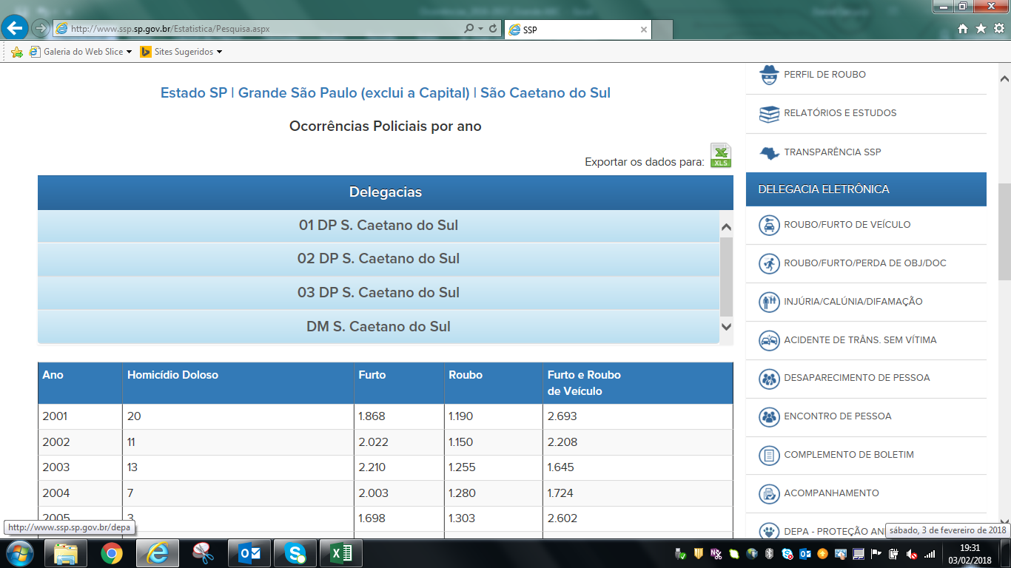
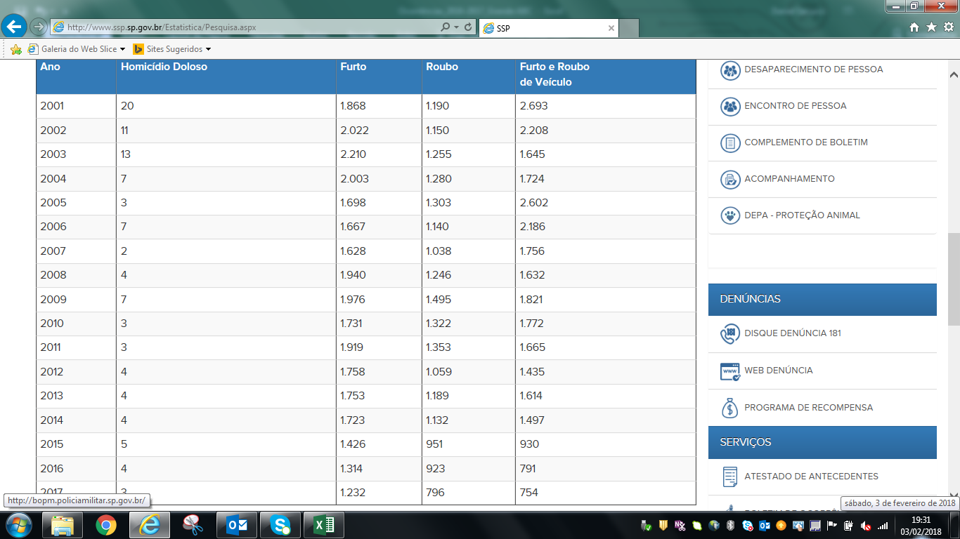
Ocorrências Policiais por ano
http://www.ssp.sp.gov.br/Estatistica/Pesquisa.aspx

